Beispiel Neubeschaffung
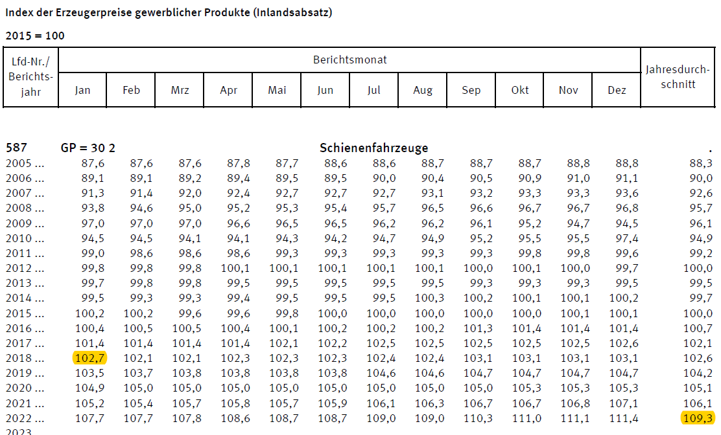
Fiktives Beispiel Schienenfahrzeugneubeschaffung

Grobe Angaben zum Vorhaben

Antragssteller |  |  | vorsteuerabzugsberechtigt
Beantragtes Schienenfahrzeug: |  |  | HEMU Muster
Anzahl |  |  | 6
beantragte Förderquote: |  |  | 40%
beantragter KMU-Bonus |  |  | 20%

Berechnete Zuwendung

23.754.600 € * 60% = 13.832.760 € …. <15.000.000 €

Angebot für das Schienenneufahrzeug

Angebot des Herstellers für "HEMU Muster" (100 Sitze, 6 Achsen)

Stückpreis
Brutto: |  |  | 9,341,500 | €
Netto: |  |  | 7,850,000 | €

Angebot für das Schienenreferenzfahrzeug (konventioneller Antieb, nicht älter als 10 Jahre)

Aktuelles Angebot vom Hesteller für Dieseltriebzug siehe "Angebot Diesel2018.pdf" (100 Sitze, 6 Achsen)

Sückpreis
Brutto | 7,781,800 | €
Netto | 3,890,900 | €

Wenn kein aktuelles Angebot für ein Dieselreferenzfahrzeug beschafft werden kann, kann die Plausibilisierung
auch anhand eines alten Angebots erfolgen (nicht älter als 10 Jahre!):

Angebot für Dieselreferenzfahrzeug "Angebot Diesel2018" (Datum der Ausstellung: 01.01.2018, 100 Sitze und 6 Achsen)

Stückpreis
Brutto: | 4,343,500
Netto: | 3,650,000 |  | nach Preissteigerung* |  | 3,890,900 €

*Preissteigerung nach "Index der Erzeugerpreise gewerblicher Produkte (Inlandsabsatz)
nach dem Güterverzeichnis für Produktionsstatistiken" (https://www.destatis.de/DE/Themen/Wirtschaft/Preise/Erzeugerpreisindex-gewerbliche-Produkte/_inhalt.html)
bis zum Zeitpunkt der Antragsstellung: 6,6%

